상품제안서
LED스탠드 겸용 3in1 15w무선 급속 충전기 CW-LC400 | 상품코드: F32975

 |  |  |  |  |  |  | 02-412-0044 | www.easy1.co.kr
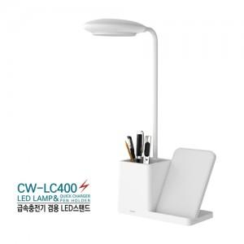

【상세/제작정보】 | <p><span style="font-size: 12pt;"><b>* 배송비- 한박스 30개 / 4000원별도</b></span></p>

【인쇄/포장옵션】 | 레이저 / 포장지포장

【공급단가】 | 수량 | 50~ | 100~ | 500~ | 1,000~ | 2,000~
*VAT별도 | 단가 | 11,000원 | 10,800원 | 10,560원 | 10,290원 | 10,120원

【상품 URL】 | https://easy1.co.kr:443/src/goods_detail.php?gdno=32975

